Накладная-№3
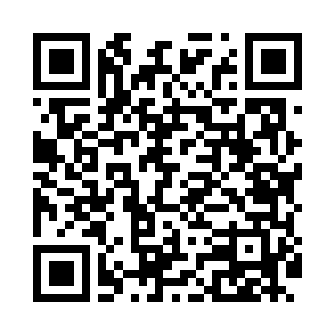
Номер товарно-транспортной накладной: |  |  | Торговый представитель: Kamol aka
Поставщик: Toshkent falcon fly 2 |  |  | Телефон торгового представителя: +998979626299
Дата отгрузки: 19.11.2025 |  |  | Контрагент: Dona zakass
Дата консигнации: |  |  | Адрес:
Доставщик: |  |  | Телефон:
Телефон доставщика:
Время заказа: 19.11.2025 10:46:11
№ | Штрих-код | Название товаров (работ,услуг) | Количество | Количество в кейсе | Цена | Сумма
 |  |  | 24 |  |  | 103.8
1 | 6968300186449 | Тарелка керамические DB-86-44 | 6 | 6 шт. | 5 | 30
2 | 6968301120114 | Керамическая Тарелка DB-86-42 | 6 | 6 шт. | 3.70 | 22.20
3 | 6917325386266 | Керамическая тарелка, 25×13.5 см, DB-86-26 | 4 | 4 шт. | 3.20 | 12.80
4 | 6917325386204 | Керамические Тарелка DB-86-20 | 4 | 4 шт. | 5.30 | 21.20
5 | 6920240023413 | Коврик для ванной и туалета, чехол для крышки унитаза 50*80CM XP-23-41 | 1 | 1 шт. | 4.70 | 4.70
6 | 6920240023420 | Коврики напольные для ванной комнаты 50*80CM XP-23-42 | 1 | 1 шт. | 4.40 | 4.40
7 | 6920240023475 | Коврики напольные для ванной комнаты В большо й каропке 60 шт50*80CM XP-23-47 | 1 | 1 шт. | 3.70 | 3.70
8 | 6920240023499 | Коврики напольные для ванной комнаты 50*80CM XP-23-49 | 1 | 1 шт. | 4.80 | 4.80
Итого: 103.8$|->UZS: 1,297,500.00

